关系图
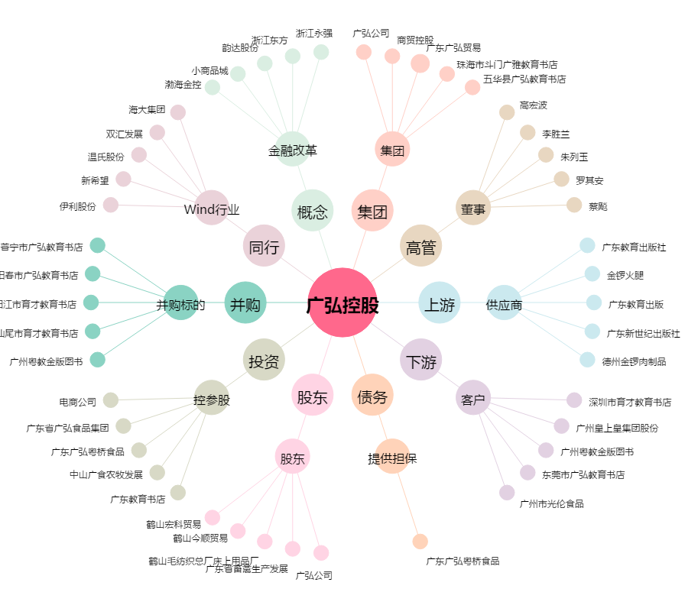
广弘控股[000529.SZ] - 关系概览图

